UPGMA+tree
 |  |  | UPGMA

 |  | Сумма Identity*aling_len/1000 (как характеристика числа совпадающих позиций)
 |  |  | NC_001726.1 | NC_003603.1 | NC_003853.1 | NC_004366.1 | NC_011515.1
 |  | NC_001726.1
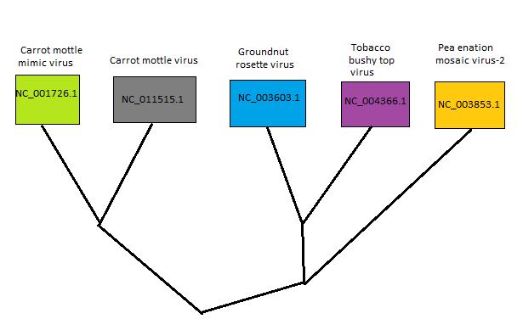
 |  | NC_003603.1 | 110.10
 |  | NC_003853.1 | 74.40 | 173.10
 |  | NC_004366.1 | 90.30 | 210.80 | 199.10
 |  | NC_011515.1 | 219.50 | 122.30 | 104.40 | 110.70

 |  |  | NC_001726.1 + NC_011515.1 | NC_003603.1 | NC_003853.1 | NC_004366.1
 | NC_011515.1 + | NC_001726.1
 |  | NC_003603.1 | 116.2
 |  | NC_003853.1 | 89.4 | 173.10
 |  | NC_004366.1 | 100.5 | 210.8 | 199.10

 |  |  | NC_001726.1 + NC_011515.1 | NC_003603.1 + | NC_004366.1 | NC_003853.1
 |  | NC_001726.1 + NC_011515.1
 | NC_004366.1 + | NC_003603.1 | 108.35
 |  | NC_003853.1 | 89.4 | 181.6

 |  |  | NC_001726.1 + NC_011515.1
 |  | NC_001726.1 + NC_011515.1
NC_003603.1 + | NC_004366.1 + | NC_003853.1 | 98.875

